테스트 케이스별 결과 화면
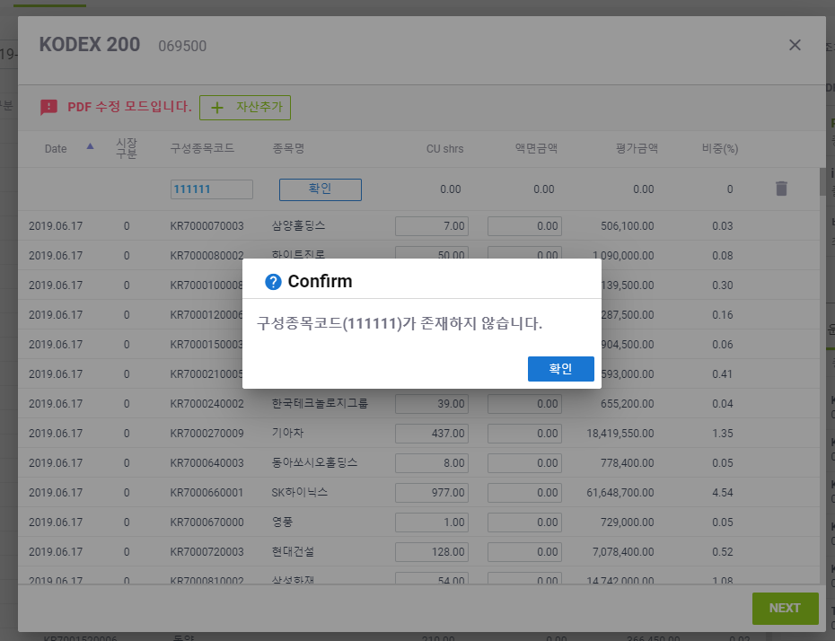
ETP 플랫폼 구축 |  |  |  | 단위테스트 결과서
단위테스트 ID | UT-ETP-OP-10-01 | 단위테스트명 | ETF PDF 변경 (신규 자산 추가)
업무구분 | ETP | 작성자 | 최병국

1. 자산추가가 정상적으로 동작되는지 확인한다.
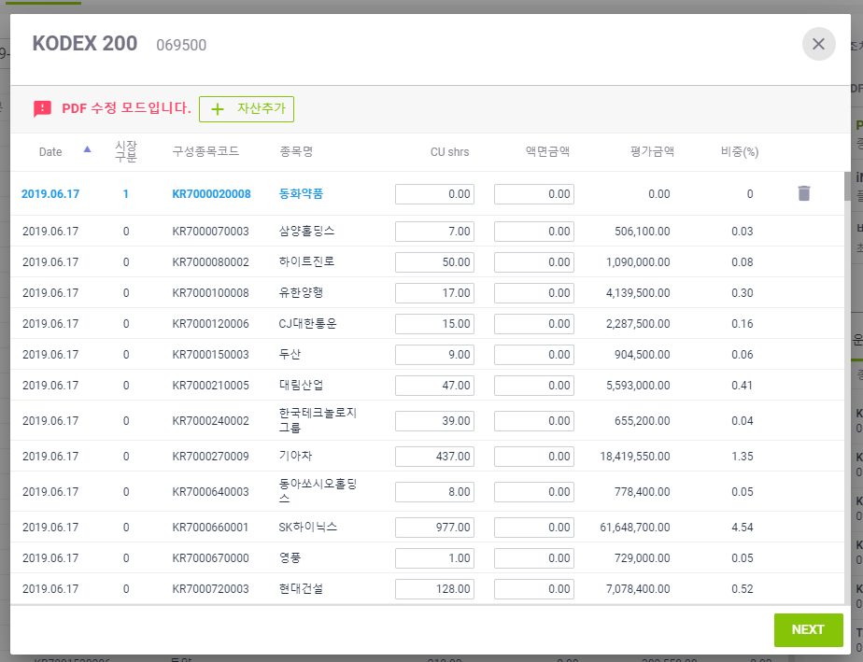

2. 자산추가시 이미 등록된 코드가 있을시 메시지가 노출되는지 확인한다.
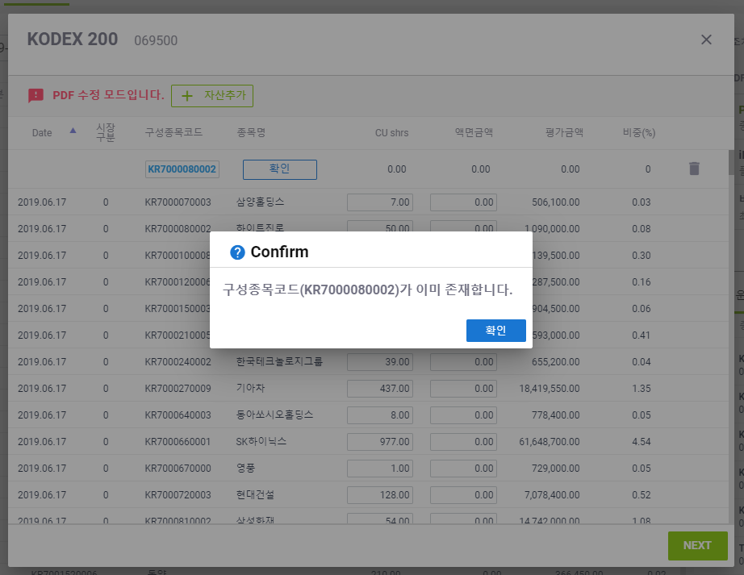
3. 자산추가시 존재하지 않는 코드 입력시 메시지가 노출되는지 확인한다.

